1. ライブラリ
1. ライブラリ
 | pythonのライブラリは、GitHub上が管理されている。
 | →自分の作ったソースも外部向けとして公開できる。そのため無数のライブラリが存在する。

 | https://dev.classmethod.jp/articles/pip-install-via-github-command/
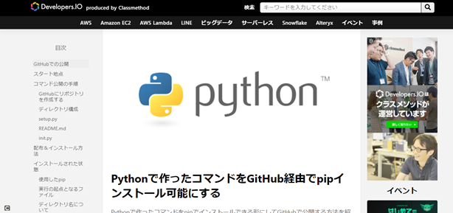

① googleの画像の収集（スクレイピング）できるライブラリ
 | ライブラリ: google_images_download

 | 例 炭治郎で検索して出てきた画像をコマンド１つで何枚でもダウンロードできる
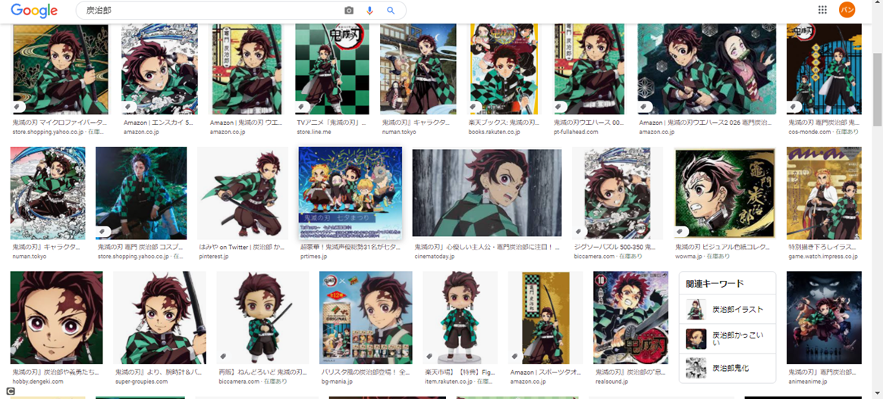

 | コマンド 20枚の『炭治郎』の画像を自動で収集する
 | python bing_scraper.py --search '炭治郎' --format 'jpg' --limit 20 --download --chromedriver chromedriver

②YouTubeの動画をダウンロードするライブラリ
 | ライブラリ：youtube-dl
 | →コーディング自体は３行でダウンロードできる。
 | https://github.com/banban-git/python/blob/master/src/youtube/youtube_download.py

２. ゲームエンジン pyxelについて
２. ゲームエンジン pyxelについて
 | Pyxelとは、レトロな２Dゲームが作れるPythonライブラリ
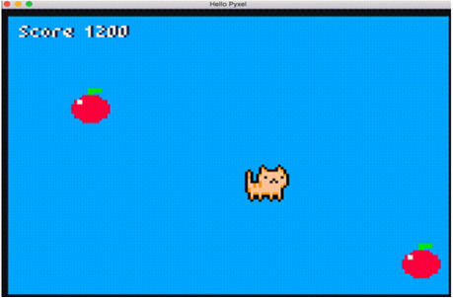

1.ドット絵も、作成可能
2.音楽音楽も、作成可能

→ テトリスを今回作ってみました。
 | https://github.com/banban-git/python/blob/master/src/game/tetris/tetris.py
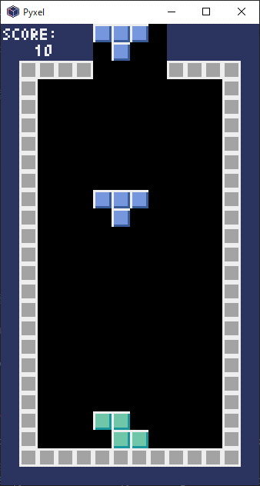
 |  | テトリスアルゴリズム
 |  |  | ビット演算処理
 |  |  | 配列を回転させる処理等、結構参考になるのでロジックを理解する価値はあり
 |  |  | FPSについて

 |  |  | https://github.com/banban-git/python/blob/master/src/game/tetris/%E4%B8%A6%E3%81%B3%E6%9B%BF%E3%81%88%E3%82%A2%E3%83%AB%E3%82%B4%E3%83%AA%E3%82%BA%E3%83%A0.xlsx

３. 機械学習について
３. 機械学習について

 | １）機械学習とは
 |  | コンピューターがデータから反復的に学習を行うことで、パターン・特徴などを見つけ出し
 |  | 未知のデータに対して予想できるようになる技術の事。

 |  | 例
 |  |  |  | PC |  |  | ①みかん

 |  |  |  |  |  |  | ②りんご
 |  |  | この画像①、②を反復して
 |  |  | 覚えなさい!!!

 |  |  |  |  |  |  | ①みかん
 |  |  |  | PC

 |  |  |  |  |  |  | ②りんご
 |  |  |  | 何回も反復して覚える
 |  |  |  | みかん、りんご
 |  |  |  | みかん、りんご
 |  |  |  | みかん、りんご。。。

 |  |  |  |  |  |  | ①みかん
 |  |  |  | PC
 |  |  |  |  | はい！

 |  |  |  | ２つとも覚えたの？

 |  |  |  | PC |  |  |  | これはなんでしょうか？

 |  |  |  |  | みかんです！

 | ２）使用するライブラリ
 |  | TensorFlow（テンソルフロー）
 |  | → 機械学習のソフトウェアライブラリ

 | 3) 画像分類実践
 |  | 画像分類は、主に画像の内容が近いものの場合によく使用される。
 |  | データが近いものの例、ここに書く
 |  | なので今回は、このデータで実践

 |  | おそ松さん |  |  |  | https://osomatsusan.com/
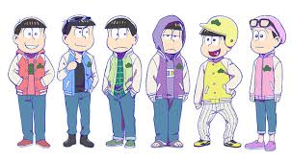

 |  | ①データ収集
 |  | ②PCに機械が学習をさせる
 |  | ③PCに判定させる

 | 4) どんな時に使われるか
 |  |  | きゅうり
 |  |  | 加工すみ、加工していない

